상품제안서
PGA 친환경그린 3단60완전자동 우산+130g면사타올세트 | 상품코드: F24240

 |  |  |  |  |  |  | 02-412-0044 | www.easy1.co.kr
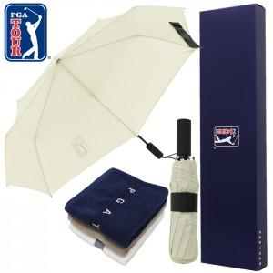

【상세/제작정보】 | ※타올자수인쇄 희망시 별도문의 바랍니다.

【인쇄/포장옵션】 | 실크, 스티커, 원단인쇄 / 포장지포장

【공급단가】 | 수량 | 100~ | 300~ | 500~ | 1,000~ | 3,000~
*VAT별도 | 단가 | 15,900원 | 15,630원 | 15,220원 | 14,950원 | 14,550원

【상품 URL】 | http://www.easy1.co.kr/src/goods_detail.php?gdno=24240

